Menu
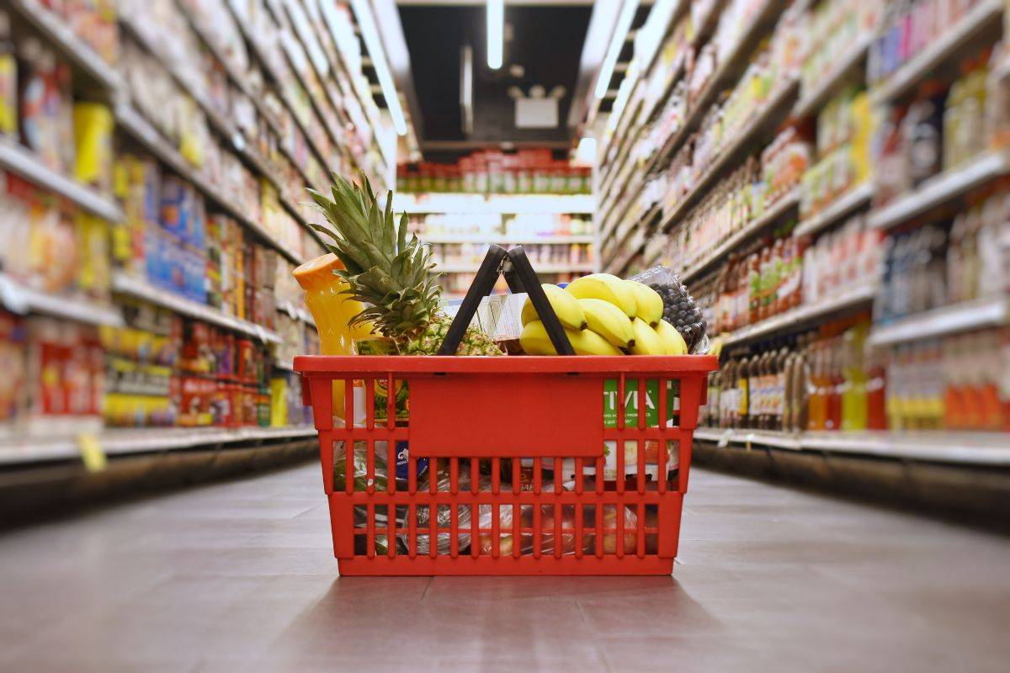

Despesas Fixas

Compras Mercadorias

Investimentos

Controle de Estoque

Resultados

Vendas

Despesas
Compras Mercadorias
Investimentos
Controle de Estoque
Vendas
Resultados

